表紙・改定履歴
Webダイレクト販売

画面設計書
試算結果展開医療画面
G0104

© 2020 Sasuke Financial Lab Inc.

変 更 記 録
版数 REV. | 作成更新日 | 変 更 内 容 | 担 当
01 | 2020-08-11 | 初版 | 小川

画面レイアウト
画面レイアウト | システム | 画面名 | 画面ID
 | Webダイレクト販売 | 試算結果展開医療画面 | G0104

A
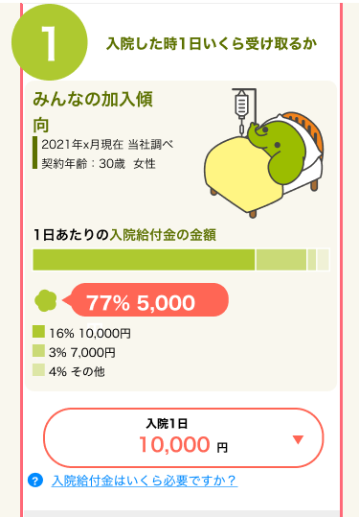
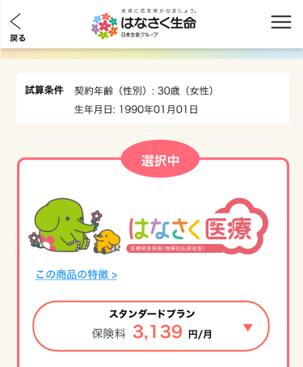
X
G0103.試算結果画面と共通

1

2
1

2

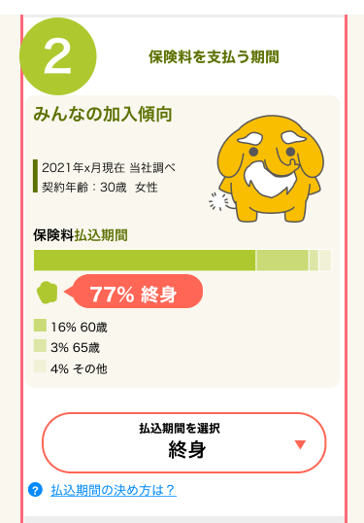
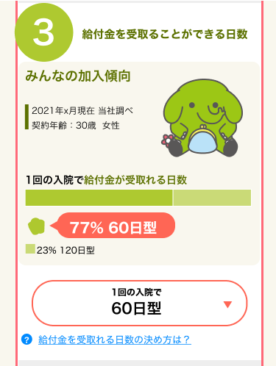

5

3
6

4

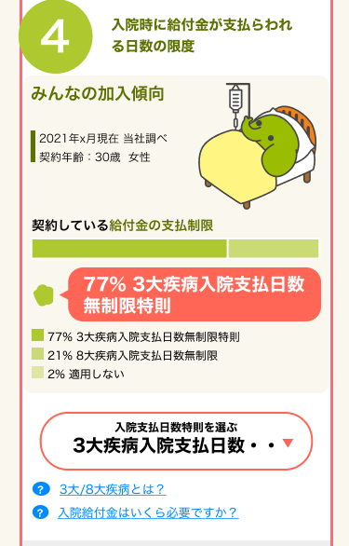
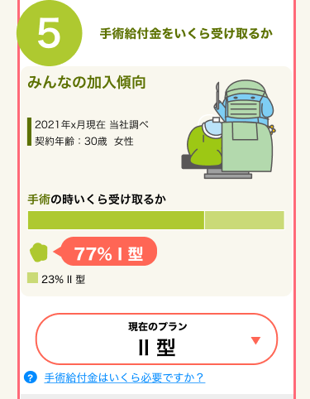

10

11
7

8

9

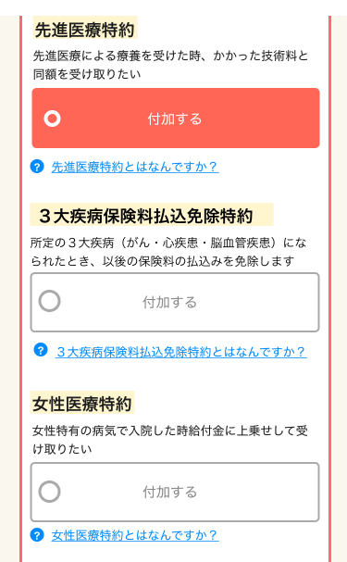
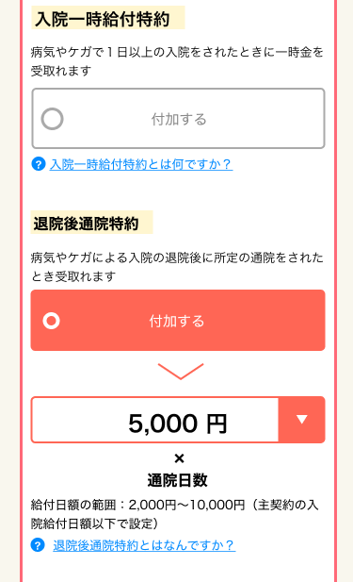

12
18

13
19

14
20
チェックすると
下部の(18,19の領域が表示される)

15

21

16
22
17

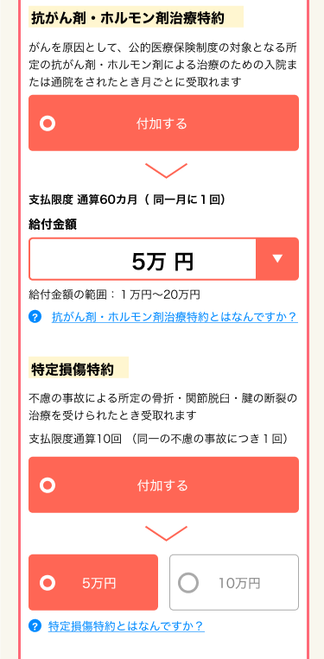
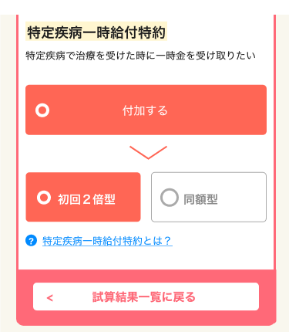

23
チェックすると
下部の(24,25の領域が表示される)
29
チェックすると
下部の(30,31の領域が表示される)

24
30

31

25
32

26
チェックすると
下部の(27,28の領域が表示される)

27

28

X
追従フッター
G0103.試算結果画面と共通

3

メッセージ一覧
メッセージ一覧 |  | システム | 画面名 | 画面ID
 |  | Webダイレクト販売 | 試算結果展開医療画面 | G0104
No | メッセージID | メッセージ内容

1
2
3
pending
4
5
6
7
8
9
10
11
12
13
14
15
16
17
18
19
20
21
22
23
24
25
26
27

